患者様用
 |  |  |  |  | ＭＲ・ＣＴ検査予約票（患者様用）
フリガナ
氏 名 |  |  |  | 様 | 検査日時 | 年 | 月 | 日 | （ | ） | 時 | 分
生年月日 |  | 年 | 月 | 日
年 齢 |  |  |  | 歳
性 別

検査を受けられる患者さまへ
1. 予約時間の30分前にご来院の上、受付に本票（検査予約票）・健康保険証・紹介状をご提示下さい。
2. 所要時間は、ＭＲ検査は約30～40分、ＣＴ検査は15～30分です。
3. 当日、検査状況により予約時間と開始時間が多少前後する場合がございます。ご了承下さい。
4. 予約の変更や取り消しは、お早めにご連絡下さい。

検査前のお食事について
 | 絶食は不要です。
 | 朝食は食べずにご来院下さい。【午前中の腹部検査や造影検査】
 | 昼食は食べすにご来院下さい。【午後からの腹部検査や造影検査】

ＭＲ検査を受けられる患者さまへお願い
1. ペースメーカーを装着されている方は、検査室に入ることができません。
2. 体内に金属物（人工弁・人工関節・手術クリップ等）を有する方、妊娠中あるいは妊娠の可能性が ある方は必ず検査前に申し出て下さい。
3. この検査は非常に強力な磁石と電波を使用するため、下記の物を検査室に持って入ることが できません。所定の場所か付き添いの方へお預け下さい。
◆腕時計・補聴器・眼鏡・鍵・ヘアピン・ライター・硬貨・ネックレス等のアクセサリー類
◆キャッシュカード・プリペイドカード等の磁気カード
◆入れ歯・かつら・磁気治療器・貼るカイロ・湿布・金属の付いた服や下着・ベルト類
4. アイシャドー・アイライン等の金属を含む顔料を使用している可能性がある化粧品は落として いただく事があります。

ＣＴ検査を受けられる患者さまへお願い
1. 妊娠中あるいはその可能性がある方は必ず検査前に申し出て下さい。
2. 金属が付いた服や下着は更衣をしていただき、アクセサリー類は外していただきます。

※ご不明な点がございましたら、三木山陽病院放射線科までお問い合わせください。

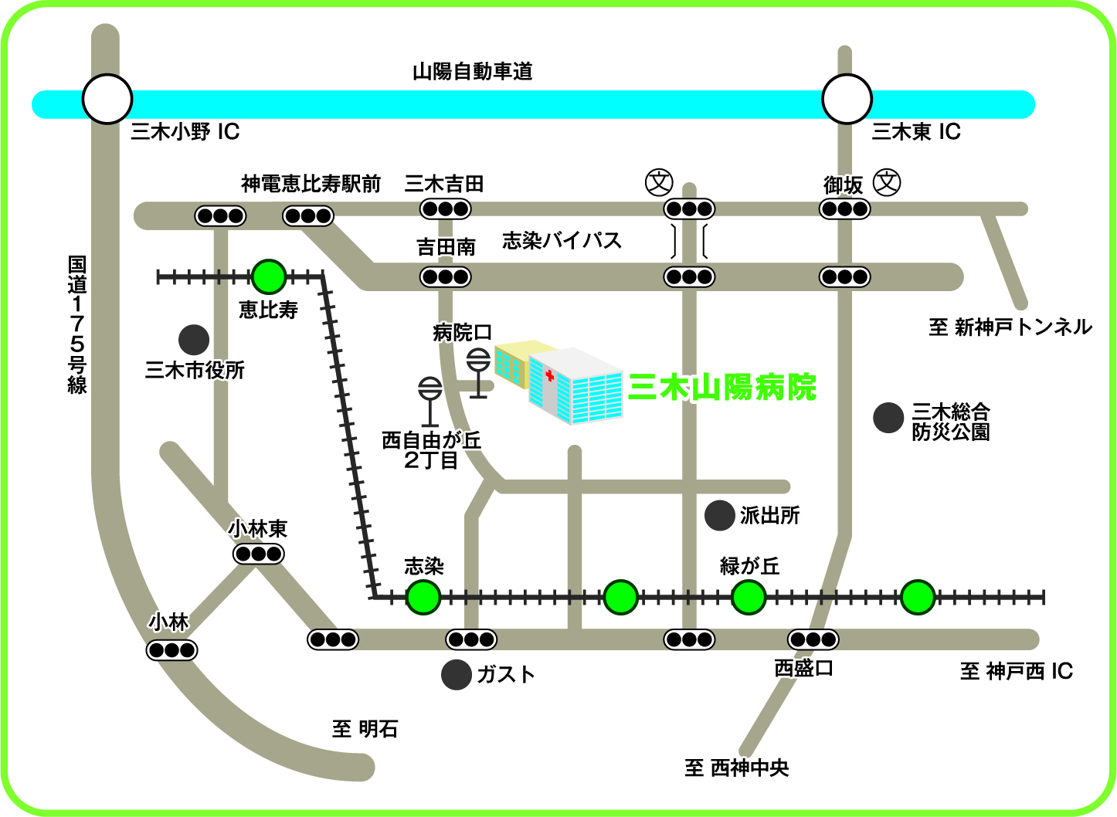
交通のご案内
●自動車でお越しの方
山陽自動車道三木東ＩＣを下車、左折して２つ目の信号（奥田東詰）を右折。そのまま直進して窟屋交差点を通過、志染バイパスを直進して吉田南の交差点を左折１分。
●バスでお越しの方
・神姫バス（恵比寿駅行き）西自由が丘２丁目
停留所下車
・神姫ゾーンバス 病院口下車
●電車でお越しの方
神戸電鉄粟生線志染駅下車

医療法人社団朋優会 三木山陽病院 ＴＥＬ：（0794）85-3061 ＦＡＸ：（0794）85-3582

